상품제안서
접이식 수납 폴딩박스 캠핑박스+테이블상판 세트 | 상품코드: S21644

 |  |  |  |  |  |  | 02-713-8555 | www.synergygift.co.kr
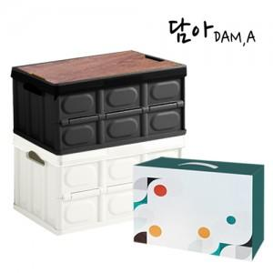

【상세/제작정보】

【인쇄/포장옵션】 | 실크, 레이저 / 기본케이스

【공급단가】 | 수량 | 20~ | 100~ | 300~ | 500~ | 1,000~
*VAT별도 | 30L | 17,500원 | 15,900원 | 15,200원 | 14,900원 | 14,700원
 | 57L | 21,400원 | 19,400원 | 18,600원 | 18,300원 | 18,000원

【상품 URL】 | https://www.synergygift.co.kr:443/src/goods_detail.php?gdno=21644

